상품제안서
블루투스 무선 듀얼 마우스 | 상품코드: S26229

 |  |  |  |  |  |  | 02-713-8555 | www.synergygift.co.kr
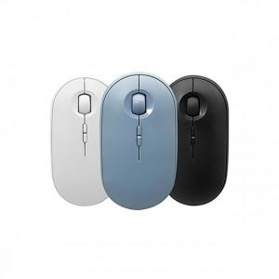

【상세/제작정보】 | 블루투스+2.4G 2채널 충전식 듀얼무선모드 마우스

【인쇄/포장옵션】 | 레이저 / 시판박스

【공급단가】 | 수량 | 50~ | 100~ | 500~ | 1,000~ | 2,000~
*VAT별도 | 화이트 | 9,100원 | 8,610원 | 8,190원 | 7,980원 | 7,840원
 | 블랙 | 9,100원 | 8,610원 | 8,190원 | 7,980원 | 7,840원
 | 블루(품절) | 9,100원 | 8,610원 | 8,190원 | 7,980원 | 7,840원

【상품 URL】 | https://www.synergygift.co.kr:443/src/goods_detail.php?gdno=26229

